見積書・申請書
使用権名義変更見積書兼申請書

 |  |  |  |  |  |  |  |  |  |  |  |  |  |  |  |  | 株式会社アドム

本書は、施設の譲渡に伴い、「わんぱくランチ」の使用権を現在とは異なる法人へ名義変更するための書類です。譲渡日
の前日までに必要事項をご記入のうえ、サポートフォームよりお送りください。
使用権の変更は、本申請による名義変更料のお支払いの同意、および弊社による検討・承認を経て執り行われます。これ
に伴い、現在の保守期間および保守更新時期はそのまま新法人へと引き継がれ、事業譲渡日付にて発行する手数料の
請求書を新法人宛に郵送いたします。

商品名 |  |  |  |  |  |  |  | 単位 |  | 数量 |  | 単価 |  | 金額 | 備考
 | わんぱくランチ使用権名義変更手数料 |  |  |  |  |  |  | 件 |  | 1 |  | 78,000 |  | 78,000

 | 〈消費税〉 |  |  |  |  |  |  |  |  |  |  |  |  | 7,800

 |  |  |  |  |  |  |  |  |  |  | 合計金額 |  |  | ¥85,800 |  | （税込）

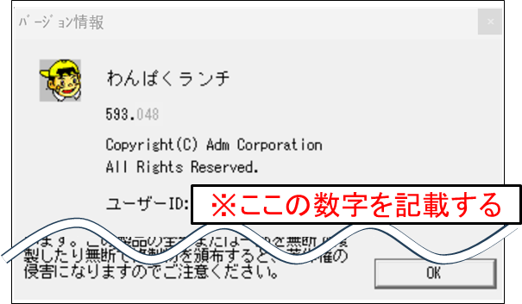
【対象のライセンス】
・ | 譲渡予定日 |  |  | 年 |  | 月 | 日

・ | 対象ライセンス（数値記載）

 | <対象ライセンス確認方法>
 | ① | 名義変更をするプロテクトキーをパソコンに挿入し、
 |  | わんぱくランチを起動する。
 | ② | メニューバーから「ヘルプ（H）」→「バージョン情報（A）」
 |  | をクリックし、バージョン情報画面を開く。
 | ③ | 「ユーザーID」の右に表示されている数値（3～5桁）を確認し、
 |  | 記載する。
 | ＊ | 過去に送付した書類に記載されている「ユーザーID」とは異なりますので、必ず画面でご確認ください。

・ | 現在の使用施設名

【新しい使用者】
 | 譲り受ける法人 |  | 法人名
 |  |  | 住所 |  | 〒

 | 譲渡後の施設情報 |  | フリガナ
 |  |  | 施設名
 |  |  | 住所 |  | 〒

 |  |  | TEL |  |  |  |  |  |  |  | FAX

【使用権名義変更手数料の請求書の取り扱い】 |  |  |  |  |  |  |  |  | 各項目の該当する1か所に○を付けてください。
 | ・請求書宛名 |  |  | 新法人名 |  |  |  |  |  |  |  | 譲渡後の使用施設名
 |  |  |  | 新法人名＋譲渡後の使用施設名 |  |  |  |  |  |  |  | その他 | 「 |  |  |  | 」

 | ・送付先 |  |  | 新法人住所 |  |  |  |  |  |  |  | 譲渡後の使用施設住所

【本書の内容についてのお問い合わせ先】 |  |  |  |  |  |  |  |  | 内容の確認をさせて頂く場合があります。
 | 法人名 |  |  |  |  |  |  |  | 所属（施設名、法人本部等）
 | 担当者役職・氏名 |  |  |  |  |  |  |  | TEL

※掲載内容は予告なく改定される場合があり、最新版の公開をもって旧内容は無効とさせていただきます。 |  |  |  |  |  |  |  |  |  |  |  |  |  |  |  |  | 2026年1月15日改訂版

